상품제안서
특대형 사이즈 타포린가방 타포린백 - 민트 컬러 520 * 380 * 350mm | 상품코드: F28135

 |  |  |  |  |  |  | 02-412-0044 | www.easy1.co.kr
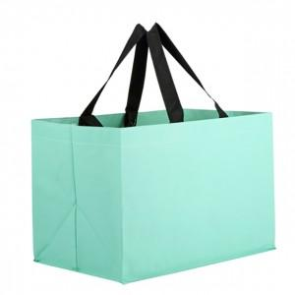

【상세/제작정보】 | <p>* 배송비- 한박스 50개 / 7000원별도</p><p>★색상안내★(필히 확인)</p><p>특대형타포린가방 블루 민트 레드 그린 블랙 핑크 그레이</p><p>★기본수량 이하시 인쇄비 6만원/별도 추가 됩니다.★</p><p>★양면인쇄(앞뒤동일) 400원(개당)추가. 시안 다를시 판비 3만원+ 추가됩니다.</p><p>★발주전 색상재고 먼저 확인 부탁드립니다!</p><p>★인쇄 시안 내 빼다, 누끼가 있을 시 인쇄비가 추가될수 있으니 반드시 확인해주시기 바랍니다.</p><p>★제품의색상,인쇄색상은 화면과 다소 차이가 있을 수 있습니다.​&nbsp;</p>

【인쇄/포장옵션】 | 실크 / OPP(비닐)

【공급단가】 | 수량 | 120~ | 300~ | 500~ | 1,000~ | 3,000~
*VAT별도 | 단가 | 2,990원 | 2,940원 | 2,870원 | 2,760원 | 2,640원

【상품 URL】 | https://dev.easy1.co.kr:443/src/goods_detail.php?gdno=28135

